Worksheet
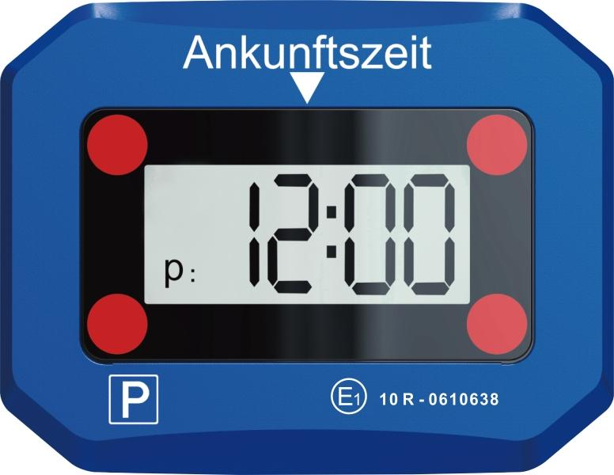
Technaxx Elektronische Parkscheibe TX-272

Artikelnummer | 5119 |  | VE | 48
EAN | 4260358126272 |  | Stück pro Palette | 2418
Zollnummer | 84719000 |  | Lagen Pro Palette | 6

Abmessungen - Artikel
Länge(cm) | Breite(cm) | Höhe(cm) | Gewicht(g)
10.2 | 8 | 2.5 | 80

Abmessungen - Artikelverpackung
Länge(cm) | Breite(cm) | Höhe(cm) | Leergewicht(g) | Gewicht(g) Artikel+Verpackung
13.5 | 3.2 | 12.8 | 43 | 142

Abmessungen - VE Karton (Masterkarton)
Länge(cm) | Breite(cm) | Höhe(cm) | Gewicht(g)
58 | 23 | 30 | 8300

Verpackung - Bestandteile
Rest Zubehör (g) | Papier/Pappe (g) | Styropor (g) | Kunstst. Hohlkörper(g) | Kunstst. Folien(g) | Materialverbunde (g)
7 | 14 | 0 | 0 | 0 | 0

Batterie- / Akkuinformationen
Batterie-benötigt | Batterie enthalten | Batterie-Typ | Batterie-System(Art)
Ja | Ja |  | Li - Lithium- Batterie
Anzahl(stk.) | Gewicht/Stk.(g) | Energiedichte(WH/Kg) | Leistung(WH)
1 | 7 | 295.2 | 1.86

Lithium Baterie
Energiegehalt | Gewicht (Kg)
0.62 | 6.3

Weiterführende Informationen
Technaxx Reseller Portal

